Задание 1
Медведева
1. Почему практики тест-дизайна нельзя применять сразу после получения требований?
Потому что сначала требования нужно декомпозировать (разбить большие части на более маленькие), затем визуализировать (представить требования в виде блок-схемы или mind map, и найти серые зоны.
2. В какой ситуации классы эквивалентности и граничные значения могут существовать по отдельности? Аргументируй свой ответ и приведи примеры.
Они могут существовать по отдельности, если тестируем поле ввода символов (буквы и все другие допустимые символы) и поле ввода только цифр. В этих случаях тестирование поля ввода букв и т.д. следует разбить на классы эквивалентности: руские буквы/ английские буквы/ спец. символы и т.д. При тестировании поля только с цифрами, применяем технику граничных значений. Например, допустимый ввод от 2 до 6 цифр, тогда границы это 2 и 6, ссответственно тестируем границы: от 0 до 1, от 2 до 6 и от 7 до бесконечности. Получаются следующие данные: -1, 0, 1, 2, 3, 5, 6, 7, 8
3. Что такое эквивалентность? Что такое класс эквивалентности?
Эквивалентность это равноценность объектов. эквивалентными значениями считаются те, которые система обрабатывает одинаково. Класс эквивалентности это набор или диапазон значений, на которые система реагирует одинаково. Диапазон это интервал чисел, у которого есть границы, а набор это множество значений, которые есть в требованиях.
4. Можно ли исключить проверку в середине диапазона в пользу проверок на границах, входящих в диапазон? Аргументируй свой ответ.
Думаю, что нет, так как необходимо проверить работает ли ввод как на границах, так и внутри диапазона. Например, программист мог написать такой код, где данные на границах принимаются системой, а внутри них нет, и наоборот, поэтому необходимо делать все проверки. Тут нельзя исключать одни проверки в пользу других, так как они обе важные
5. Представь, что тебе нужно протестировать форму: у каждого поля есть валидатор. Результат работы формы зависит от комбинации данных в полях. Какие практики тест-дизайна следует применить и почему? Аргументируй свой ответ.
Все поля разбить на классы эквивалентности и протестировать, а так же на граничные значения. Необходимо протестировать по позитивным и негативным сценарием, чтобы проверить, что всё, что должно работать как нужно-работает, а что не должно приниматься системой-не принимается. Так же необходимо воспользоваться техникой попарного тестирования: составить таблицу со всеми полями формы и прописать "заполнено"/"не заполнено" и протестировать форму согласно этой таблице. Получатся разные комбинации заполненности/незаполненности полей.
6. Какими способами можно оптимизировать количество проверок при работе с таблицами принятия решений? Аргументируй свой ответ.
Для этого можно воспользоваться техникой попарного тестирования. Эта техника проверяет все уникальные пары, сокращая объём проверок в разы. Но этой техникой можно пользоваться только если количество проверок большое, тогда оптимальным вариантом будет объединить в уникальные пары значения и потестировать их. Но если количество проверок не такое уж большое, то данную технику применять не стоит, следует просто составить все возможные проверки.
7. Опиши, чем чек-лист отличается от тест-кейсов. Приведи примеры, где применяют и то, и другое.
Чек-лист это список, в каждом пункте обязательно содержащий элемент, который необходимо проверить. На один пункт приходится одна проверка. Чек-лист необходимо как можно детальнее составить, на тот случай, если не будет доступа к макетам или требований, не осталось вопросов по работе функциональностей. Как правило его применяют уже опытные тестировщики, так как тест-кейс содержит в себе всю информацию о шагах выполнения и окружениях, чек-лист составляется намного проще, так как все необходимые дополнительные данные у тестировщика в голове. При составлении чек-листа необходимо обращать внимание на формулировки, чтобы коллеги поняли в чем суть проверки, не дублировать проверки. Тест-кейс это детальное описание проверки, которое пошагово показывает сценарий проверки. Тест-кейс состоит из уникального номера, названия, описания проверки (шаги), ожидаемый и фактический результаты и статус проверки (выполнена, провалена, пропущена, заблокирована). Дополнительными артефактами являются предусловия, постусловия, окружение, ссылки, теги и т.д. В составлении тест-кейса главное понятно и полноценно описать суть проверки, шаги и результаты. В одном тест-кейсе тестируется один элемент с подробными шагами. Например, на вёрстку логичнее составить чек-лист, а на тестирование какой-либо функциональности тест-кейс. Это нужно для того, чтобы максимально подробно пройтись по шагам и сделать всё так, как описано в проверке тест-кейса. Для тестирования верстки не нужны детальные шаги, поэтому проще составить чек-лист.
8. Как правильно составить баг-репорт? Какие элементы баг-репорта — обязательные? Почему?
Обязательные элементы баг-репорта: - уникальный ID; - уникальный заголовок, в котором изложена суть ошибки (кратко, но ёмко); - шаги воспроизведения (описание того, что нужно сделать, чтобы прийти к данной ошибке); - ожидаемый и фактический результаты (описывают то, что мы ожидали получить и что получили на самом деле); - окружение(ос, браузер, версия, разрешение экрана/мобильная ос, модель телефона, версия приложение, разрешение экрана); - приоритет/серьёзность (по идее серьёзность как раз относится к функциональности, поэтому тестировщик присваивает именно серьёзность бага, а приоритет уже продакт менеджер, или другие люди, которые решают очередность исправления ошибки.
9. По каким правилам составляют заголовок баг-репорта? Что будет, если составить заголовок неправильно?
Заголовок баг-репорта составляется по правилу: что? (что сломалось) где? (в каком месте) когда? (при каких условиях). Заголовок должен содержать краткую, но ёмкую информацию о том, что случилось, чтобы не возникало лишних вопросов. Если составить заголовок неверно, то программист, который исправляет баг, может не так понять где находится данная ошибка, или что именно сломалось.
10. Из чего состоит клиент-серверная архитектура приложения? Кратко опиши функциональность каждого элемента.
Клиент-серверная архитектура это способ, по которому организовывается работа приложения. Она состоит из: клиента, сервера и интернета. Клиент это то, через что пользователь взаимодействует с браузерами/приложениями через интернет (ноутбук, телефон, планшет, компьютер). Клиент посылает запрос на сервер, а сервер обрабатывает запрос и посылает ответ, то есть сервер отвечает за логические и вычислительные операции. Интернет отвечает за связь клиента и сервера.
11. Опиши этапы обработки запроса после того, как в адресную строку браузера вводят URL: https://yandex.ru.
Браузер отправляет запрос на DNS сервер, а DNS сервер уже возвращает браузеру IP запрошенного сайта. IP это уникальный идентефикатор сайта, где содержится вся информация о запрашиваемом ресурсе.
12. Что такое кэш? Зачем он нужен? Какое правило нужно соблюдать при работе с кэшем в тестировании?
Кэш это данные с веб сайтов, которые посещал пользователь. Это все загруженные картинки, аудио и видео, которые пользователь открывал и смотрел. Кэш нужен для того, чтобы страница, которую пользователь уже посещал, быстрее открылась, так как часть уже загружена в кэше. Перед тестированием исправленной баги нужно почистить кэш, иначе изменений не будет, так как все старые данные закэшировались на клиенте.
13. Ты знаешь, что есть протоколы HTTP и HTTPS. - Чем отличаются HTTP и HTTPS? В каких случаях не стоит пользоваться HTTP? - Из каких компонентов состоит HTTP запрос: за что отвечает каждый? - Какие HTTP-методы ты знаешь? За что они отвечают? Приведи примеры применения разных методов. - Что такое код HTTP-ответа? Какие коды бывают?
1. Оба протокола используются для передачи гипертекста, только протокол HTTPS шифрует соединение клиента и сервера, следовательно можно безопасно обмениваться данными. Не стоит пользоваться HTTP если необходимо передать персональную информацию человека (ФИО, номера банковских карточек, пароли к разным сайтам) 2. Запрос состоит из стартовой строки, заголовка и тела. Стартовая строка состоит из метода, пути до ресурса и версии протокола. Заголовки бывают трёх видов: заголовки вопроса, общие заголовки, заголовки сущности. Тело запроса это информация, которую передает фронтэнд на бекэнд. В GET запросах тела нет. 3. GET, POST, PUT, DELETE. С помощью метода GET можно получать информацию с сайтов (например получить список сортов чая на китайском сайте) Методом POST создаются новые данные (например создать новый сорт чая на китайском сайте) Методом PUT обновляют данные (например решили заменить название у одного из сортов чая) Метод DELETE удаляет данные (например сорт "Драконий поцелуй" самый малопродаваемый, поэтому его решили удалить) 4. Коды ответа это статусы, которые говорят о том выполнился запрос или нет, или какая возникла ошибка при его обработке. Коды бывают: информационные(1хх), сообщение об успешном выполнении(2хх), перенаправления(3хх), клиентские(4хх), серверные(5хх)
14. Опиши, из каких компонентов может состоять URL. За что отвечает каждый из них?
В URL обязательными элементами являются схема и имя хоста. Полный URL может состоять из: - схема (протокол, по которому передаются данные); - логин и пароль (показывает какой пользователь зашёл на сайт); - собака @ стоит между логином:паролем и именем хоста; - имя хоста состоит из имени хоста и порта (это доменное имя, под которым зарегестрирован сайт в интернете и по которому переходят пользователи, чтобы попасть на сайт); - путь это конкретное указание расположения ресурса; - параметры запроса это дополнительная информация, которая передается в URL; - якорь это дополнительный указатель, который помогает сразу же попасть в определенное место на странице сайта;
15. Какие виды мобильных приложений бывают? В чём особенность каждого?
Бывают веб-приложения, нативные и гибридные. Веб-приложения не устанавливаются на телефон, ими можно пользоваться прямо в браузере, их не нужно устанавливать. Нативные приложения пишутся под ос устройства на родном языке операционной системы. Они более производительны, так как задействуют процессор и другие инструменты телефона. Нативные приложения нужно скачивать. Гибридные приложения содержат в себе свойства веб-приложения и нативного. Его так же, как и нативное пишут под каждую платформу, а веб-содержание может быть едино для всех платформ. Чтобы его установить, нужно скачать установочный файл, или из стора.
16. Чем эмулятор отличается от реального устройства? Кратко опиши недостатки и преимущества при тестировании.
Главное отличие в том, что эмулятор это программа, приложение, которое имитирует работу реального устройства. Преимущество эмулятора в том, что можно создать любое устройство, которое необходимо для тестирования с нужной моделью телефона и диагональю экрана. Можно использовать практически все функциональности, которые есть у девайса. К недостаткам можно отнести то, что в эмуляторе нет GPS, а так же требует много оперативной памяти.
17. Проверь, есть ли ошибки в JSON Если да, то приложи верный вариант файла.

Ссылка на иллюстрацию:
https://code.s3.yandex.net/qa/schemes/diploma-29.png
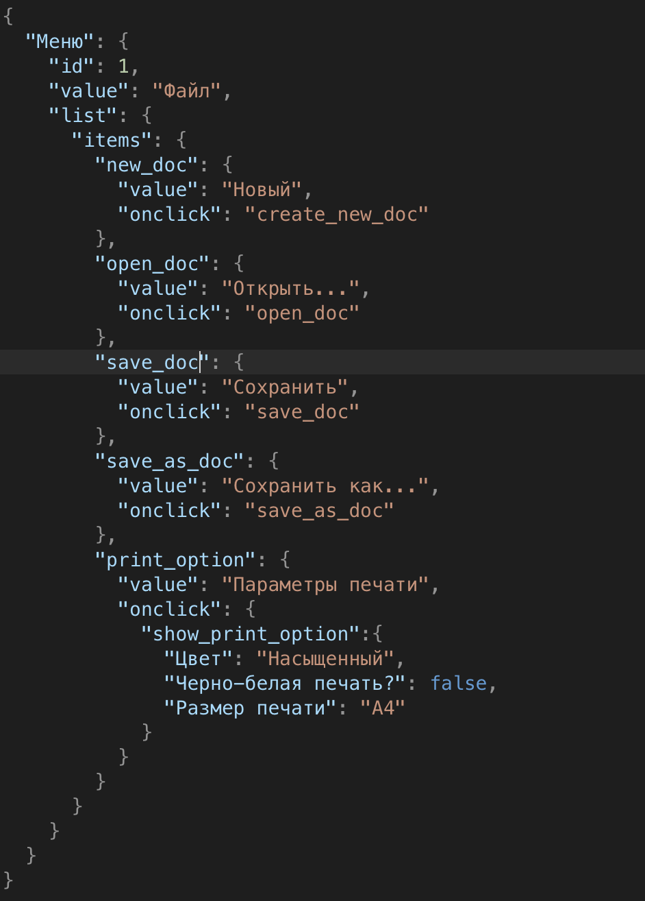
18. Что такое реляционная база данных? Чем она отличается от нереляционной?
База данных это совокупность таблиц данных, с которыми можно взаимодействовать: выполнять запросы, изменять их, добавлять новые данные, создавать новые и так далее. Реляционная база данных (от английского relation- отношения) это такие базы данных, в колонках таблиц которых есть отношения между собой по ключам (первичные и внешние). Реляционные бд используют SQL. Отличия в том, что в нереляционных бд хранят информацию не в таблицах, а в документах json, ключ-значение.
19. Напиши, какие виды JOIN бывают. В чем особенность каждого?
1. inner join - данная команда возвращает все строки на пересечении двух таблиц; 2. left join - эта команда берёт все строки левой таблицы, а так же те, которые находятся на пересечении с правой и объединяет их в одну таблицу. Если значению ячейки из столбца левой таблицы нет соответствий с правой, то пишется null; 3. right join - команда работает точно так же, как и предыдущая, но наоборот. Берутся все значения из правой таблицы и соединяются с левой; 4. full join - строки левой и правой таблицы соединяются в одну, если есть совпадения. Если их нет, то ставится null;
Исходные данные для заданий ниже Ты тестируешь сервис, который доставляет еду за 30 минут. Пока это маленький стартап, поэтому ты работаешь всего с четырьмя таблицами: Orders — все доставленные заказы; ORDERS_ID — ID заказов, int; USER_ID — ID пользователей, int; EMPLOYEE_ID — ID сотрудников, int; DELIVERY_TIME — время доставки в минутах, int; ITEMS — список товаров, char; Users — пользователи; USER_ID — ID пользователей, int; FULL_NAME — полное ФИО пользователя, char; PHONE — номер телефона пользователя, char; ADDRESS — адрес пользователя, char; Employees — работники; EMPLOYEE_ID — ID сотрудника, int; FIRST_NAME —имя сотрудника, char; LAST_NAME — фамилия сотрудника, char; PHONE — телефон сотрудника, char; JOB_ID — ID специализации, int; Jobs — типы работ в сервисе JOB_ID — ID специализации, int; JOB_TYPE — тип специализации, char; HOURS — число рабочих часов в неделю, int; SALARY — зарплата сотрудника с данной специализацией в рублях, int;

Ссылка на иллюстрацию:
https://code.s3.yandex.net/qa/schemes/diploma-33.png

20. В службу поддержки пришло много жалоб: заказы, в которых есть гречка, доставляют почти час, хотя сервис обещает успеть в 30 минут. Проверь, действительно ли курьеры опаздывают. Выбери все заказы, где есть хотя бы один товар - «гречка» и время доставки свыше 30 минут. В результирующей таблице должны быть ID заказов и ID курьеров. В ответе приложи SQL-запрос.
SELECT orders_id, employee_id FROM orders WHERE items LIKE "%гречка%" AND delivery_time>30;
21. Менеджер предложил добавить новую функциональность в продукт: мониторинг, который показывает самых активных клиентов за всё время работы компании. Проверь, что список пользователей корректно выводится на экран. На этом этапе разработки достаточно проверить только ID клиентов. Выбери пять самых активных клиентов по количеству заказов. В результирующую таблицу выведи ID каждого пользователя и число заказов. Отсортируй данные по убыванию числа заказов, выбери пять самых активных клиентов. В ответе приложи SQL-запрос.
SELECT user_id, COUNT(orders_id) AS Количество FROM orders GROUP BY user_id ORDER BY Количество DESC LIMIT 5;
22. Из бухгалтерии пришёл баг-репорт: зарплаты сотрудников рассчитываются некорректно. Оказалось, что почти все ошибки в расчётах — в расчётных листах менеджеров. Выведи список ID всех сотрудников, у которых в специализации содержится «менеджер», с зарплатой больше 70 000 рублей. В ответе приложи SQL-запрос.
SELECT employee_id FROM employees INNER JOIN jobs ON jobs.job_id=employees.job_id WHERE job_type LIKE "%менеджер%" AND salary>70000;
23. Изучи три ситуации и ответь на вопрос: стоит ли писать автотесты в этом случае? Аргументируй свой ответ. 1) Проект существует давно, у него написано много ручных тестов. 2) Проект временный: продлится всего несколько месяцев. 3) Проект нестабилен: в функциональность часто вносят изменения.
1. В этом случае я бы написала автотесты, так как проект уже существует давно, а значит более менее стабильный. Можно заменить ручные тесты на автотесты для того, чтобы не тратить лишнее время. Регресс можно полностью переписать на автотесты, и в это время тестировать руками уже новые фичи. 2. Мне кажется, что тут надо исходить из того насколько проект стабилен: если добавляются только новые функциональности, а со старыми не происходят существенные изменения, то автотесты написать можно на регресс. 3.Точно не стоит писать автотесты, так как часто меняется функциональность, а тесты должны быть актуальны, поэтому каждый раз вносить изменения по новой фиче в автотесты затратно.

